表紙・改定履歴
Webダイレクト販売

画面設計書
計算機画面
G0101

© 2020 Sasuke Financial Lab Inc.

変 更 記 録
版数 REV. | 作成更新日 | 変 更 内 容 | 担 当
01 | 2020-08-12 | 初版 | 須永
02 | 2020-08-21 | SAレビュー記録表_G0102_計算機画面の1~6の指摘対応 | 幡司
03 | 2020-08-27 | SAレビュー記録票_04.画面設計書_G0101.計算機画面_20200821の指摘対応 | 幡司
04 | 2020-09-30 | UI工程初版 | 木下
05 | 2020-10-20 | UIレビュー指摘対応 | 福山
06 | 2020-11-30 | ・「画面レイアウト」一部変更修正 ・「画面項目定義書」「アクション項目定義書」月日のセレクトボックスをボタンに変更しポップアップになったもの対応 | 小川
07 | 2020-12-23 | ▼UIレビュー指摘修正 ・ログイン情報がある場合「試算結果画面」に遷移することを追記 ・契約日に関する特則の制御は「試算結果画面」で一律制御することため、項目値を削除 ・アクション項目ID:2「お見積り」ボタン押下時 複合チェックエラーがない場合「G0102_試算結果画面」へ遷移 ※POSTした[生年月日][性別]は 「G0102_試算結果画面」で条件にマッチするレコメンドプランを表示に使用 ・月/日選択後はポップアップが非表示になる アクション項目定義書へ追記 アクション項目ID:5 アクション項目ID:7 | 須永

画面概要
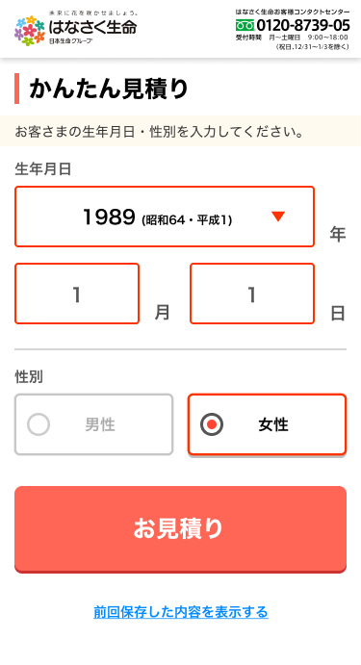
画面概要 |  |  |  | システム | 画面名 | 画面ID
 |  |  |  | Webダイレクト販売 | 計算機画面 | G0101

 | 1 | 画面概要

 |  | 試算を行うユーザーの情報(生年月日と性別)を選択入力する画面。
 |  | 公式ページ・代理店ページに埋め込まれることを想定した、Webダイレクト販売の試算の入り口となる画面。

 |  | また、試算結果画面で「生年月日、性別を修正する」ボタン押下時に計算機を表示して変更が行える。
 |  | 個人情報入力画面で個人情報を入力するまでは、ログイン状態であっても個人特定済と見なさず、試算毎に新規ユーザーの情報として扱うものとし、既契約情報を考慮しない。

 |  | 端末に以前の試算結果を保存している場合、「A6.前回保存した内容を表示する」のリンクを表示し、保存データを再表示させることができる。保存データがない場合は非表示となる。

 | 2 | 画面遷移

 |  |  | 「G0101_計算機画面」 |  |  |  | 「G0102_試算結果画面」

画面レイアウト
画面レイアウト |  | システム | 画面名 | 画面ID
 |  | Webダイレクト販売 | 計算機画面 | G0101

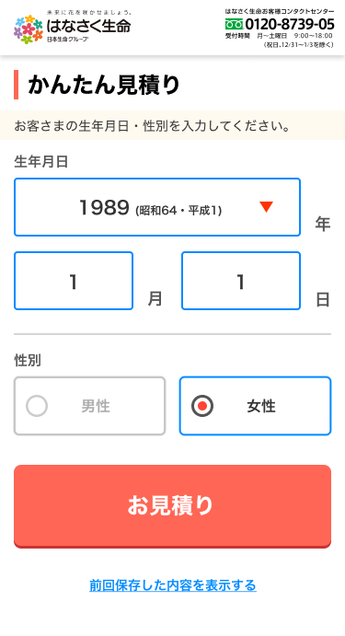

1

3

2
4

A

5

6

 | 月選択時のポップアップ |  |  | 日選択時のポップアップ

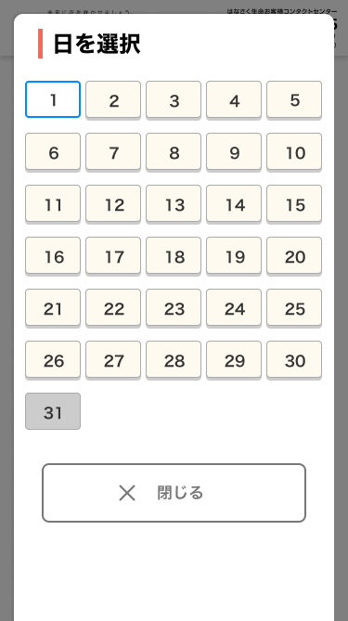
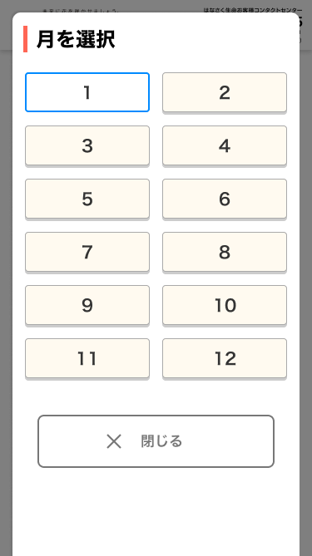

1
1
C
B

2
2

「閉じる」ボタンは他のデザインと統一予定

